Sheet1
前提
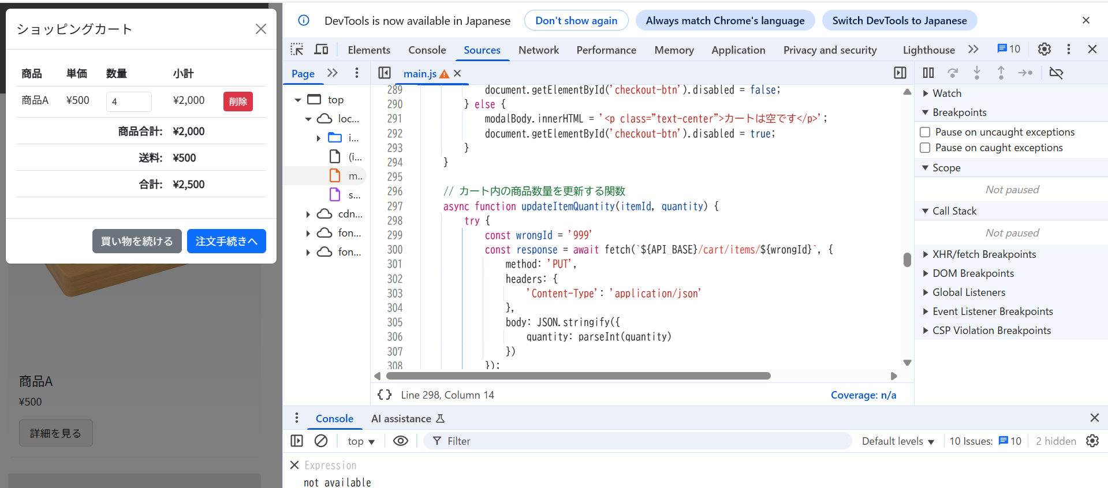

結果
ボタンを押したり、数値を直接変更したりしても、数量が4に戻される

